Solicitud gráfica
 | Área: | Matemáticas |  |  | Fecha:
 | Grado: | 10
 | Título del tema: | Las características globales de las funciones |  |  | ¿Cuaderno de estudio o recurso? | Recurso
 | Editor: | Lizzie Zambrano |  |  | Motor del recurso | F8

 | Código guión o recurso: | MA_10_01_REC200 | ← Para determinar este código, visite la hoja de Ayuda
 |  |  |  |  | ESPECIFICACIÓN DE ARCHIVOS A ENTREGAR
Núm. | Archivo Shutterstock o ruta en web | Imagen para: | Tipo | Ubicación de la imagen en el recurso F8 | Nombre imagen SMALL | Tamaño imagen SMALL | Nombre imagen ZOOM | Tamaño imagen ZOOM | Descripción | Observaciones
IMG01 | 46394836 | Recurso F8 | Ilustración | Contenido | MA_10_01_REC200_IMG01.jpg | 643 x 450 px |  |  | Imagen que se usará como imagen de inicio y como icono del recurso.
IMG02 |  | Recurso F8 | Ilustración | Contenido | MA_10_01_REC200_IMG02.jpg | 643 x 450 px |  |  | funciones como las que se muestran en la imagen adjunta en la observaci+on. Es importante que tenga toda la información. Imagen para el boton ( Traslacion vertical) | Puede usarse la misma image, fue elaborada por mi
IMG03 |  | Recurso F8 | Ilustración | Contenido | MA_10_01_REC200_IMG03.jpg | 643 x 450 px |  |  | funciones como las que se muestran en la imagen adjunta en la observacion. Es importante que tenga toda la información. Imagen para el boton ( Traslacion horizontal) | 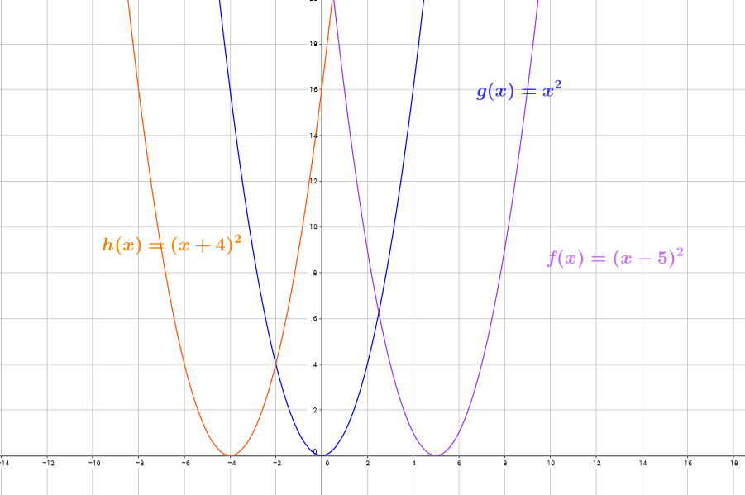 Puede usarse la misma image, fue elaborada por mi
IMG04 |  | Recurso F8 | Ilustración | Contenido | MA_10_01_REC200_IMG04.jpg | 643 x 450 px |  |  | funciones como las que se muestran en la imagen adjunta en la observacion. Es importante que tenga toda la información. Imagen para el boton ( Reflexiones) | Puede usarse la misma image, fue elaborada por mi
IMG05 |  | Recurso F8 | Ilustración | Contenido | MA_10_01_REC200_IMG05.jpg | 643 x 450 px |  |  | funciones como las que se muestran en la imagen adjunta en la observacion. Es importante que tenga toda la información. Imagen para el boton ( Estiramiento o contracci{on vertical) | Puede usarse la misma image, fue elaborada por mi

